画面説明
SC_000_共通画面.xlsx
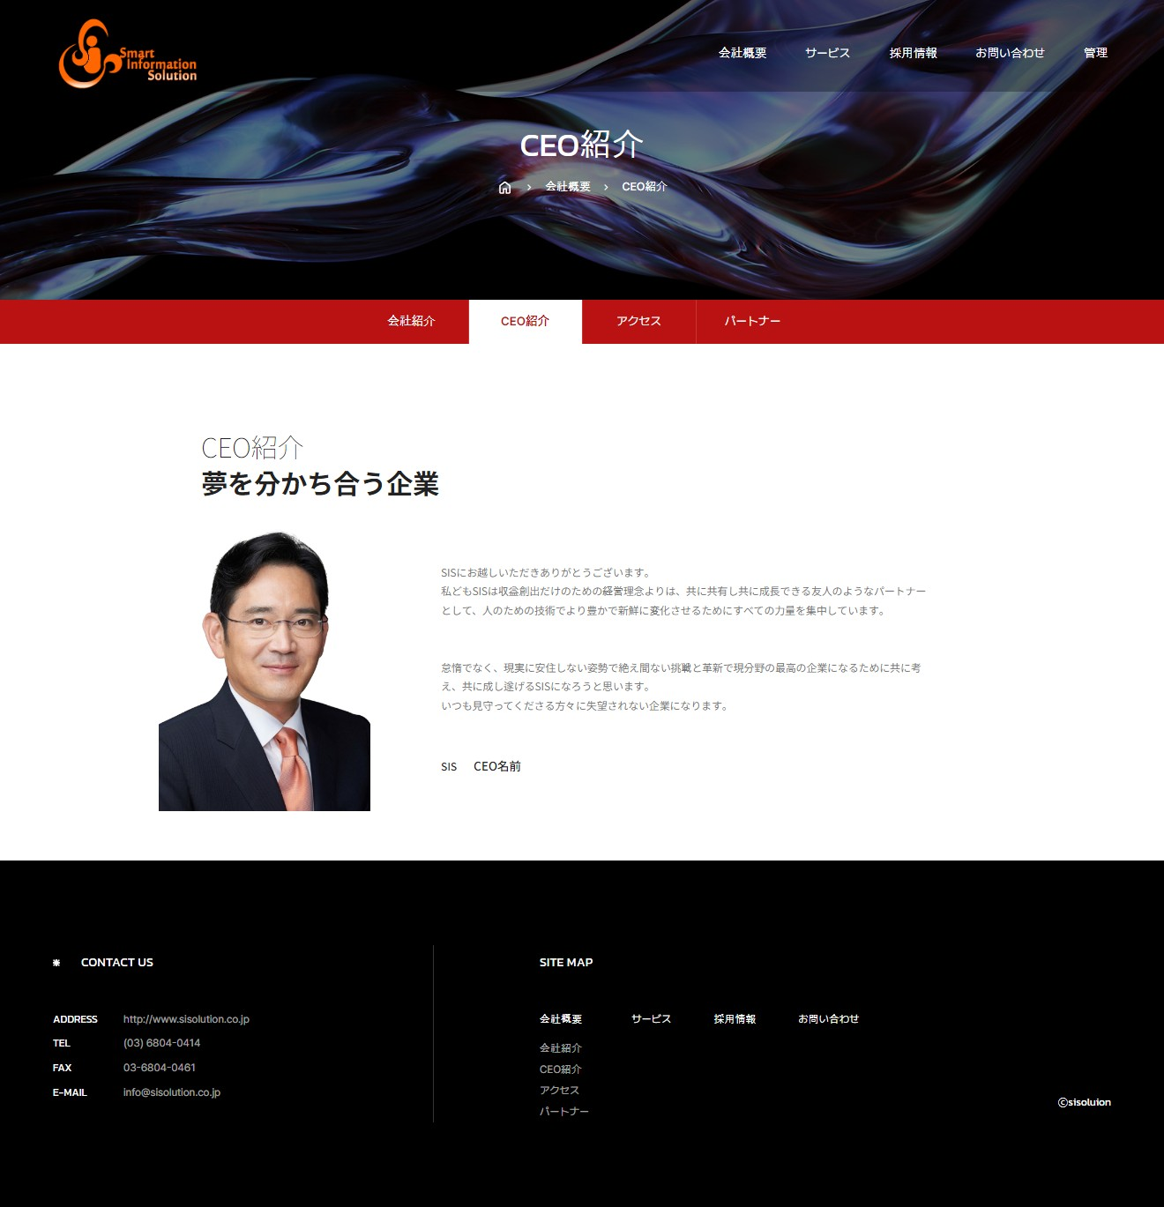 | 画面紹介 | 操作
 | この画面はCEOを紹介するページです。 会社のCEOが誰であり、CEOの挨拶とビジョンを表示しています。 CEOを紹介するページなので、特別な機能はありません。 CEO紹介ページの文は管理者が修正できます。 | メイン画面を含め、 大メニュー、小メニューから 移動が可能です。
SC_002_会社概要_共通画面

1
2
CEO写真
4

3

SC_000_共通画面.xlsx

